Reun_GERPRO_SPRINT 1
 |  |  |  |  |  |  |  |  |  |  |  |  | Mapeamento de Dados da Organização
Subproduto | Painel | Sprints | Dado | Fórmula | Visualização | Dificuldade | Orientações | Formato Bruto | Fonte | Link da Fonte | Link Insumo | Script de Processamento | Base Geográfica | Base Temporal | Periodicidade | Exemplo
Subroduto: Interface em HTML, baseada em paineis ShinnyApp para substituir etapa de pesquisa para 'Reunião Gerpro' feita manualmente pelo Escritório de Projetos. Nova forma de acesso ao dados: interface 1 (1.1 seleção de município por caixa de seleção responsiva, a partir de lista de municíos) (1.2 seleção de indicadores por tema). Resposta: Visualização gráfica dos indicadores selecionados em HTML com painél agregado de gráficos e mapas gerados em R e ShinyApp. Benchmark: https://dienert.github.io/idhm_covid/ https://experience.arcgis.com/experience/38efc69787a346959c931568bd9e2cc4 Exportação: função para epacotar dados selecionados em interface 1 para formato PDF, Impressão, .CSV e .XLSX. Visualização Geográfica dos indicadores. | Demografia | Github-Insumo | 1. População, por gênero e situação de domicílio | Série histórica do nº de habitantes, por sexo e situação de domicílio |  |  |  | .CSV | Instituto Brasileiro de Geografia e Estatística (IBGE) | https://sidra.ibge.gov.br/tabela/202 e https://sidra.ibge.gov.br/tabela/6579 | https://github.com/R-and-D-IPGC/database-ipgc/tree/main/Inssues/Brazilian%20Cities%20Data/Demography |  | Municipal | 1970-2020 | Anual
 | Demografia | Github-Insumo | População, por grupo etário | 1. Série histórica do nº de habitantes. 2.1 nº de habitantes por faixa etária e sexo, 2.2 2.2 nº de habitantes por faixa etária e situação de domicílio |  |  |  | .CSV | Instituto Brasileiro de Geografia e Estatística (IBGE) | https://sidra.ibge.gov.br/tabela/202 e https://sidra.ibge.gov.br/tabela/6579 | https://github.com/R-and-D-IPGC/database-ipgc/tree/main/Inssues/Brazilian%20Cities%20Data/Demography |  | Municipal | 1970-2020 | Anual
 | Sociedade | Github-Insumo | Desenvolvimento Municipal | Posição padronizada do Índice Firjan de Desenvolvimento Municipal (IFDM) para municípios brasileiros |  |  |  | .XLSX | Federação das Indústrias do Estado do Rio de Janeiro (Firjan) | https://www.firjan.com.br/ifdm/downloads/ | https://github.com/R-and-D-IPGC/database-ipgc/tree/main/Inssues/Brazilian%20Cities%20Data/Social/Municipalities%20Development%20Firjan%20Index%20(IFDM) |  | Municipal
 | Sociedade | Github-Insumo | Desenvolvimento Humano | Posição padronizada do Índice de Desenvolvimento Humano Municipal (IDHm) para todos os municípios brasileiros | Gráfico série histórica (1991-2010) |  |  | .XML | Instituto Brasileiro de Geografia e Estatística (IBGE) | http://www.atlasbrasil.org.br/ranking e https://dados.gov.br/dataset/idhm-indice-de-desenvolvimento-humano | https://github.com/R-and-D-IPGC/database-ipgc/blob/main/Inssues/Brazilian%20Cities%20Data/Social/Human%20Development%20Index_HDI/1991-2010_atlas2013_dadosbrutos.csv |  | Municipal | 1991-2010 | Decenal
 | Geografia | Github-Insumo | Localização cartográfica | Malha municipal |  |  |  | Shapefile | Instituto Brasileiro de Geografia e Estatística (IBGE) | https://leafletjs.com/reference-1.7.1.html e https://servicodados.ibge.gov.br/api/docs/malhas?versao=3 | https://github.com/R-and-D-IPGC/database-ipgc/tree/main/Inssues/Brazilian%20Cities%20Data/Maps |  | Municipal | 2010 | Decenal | 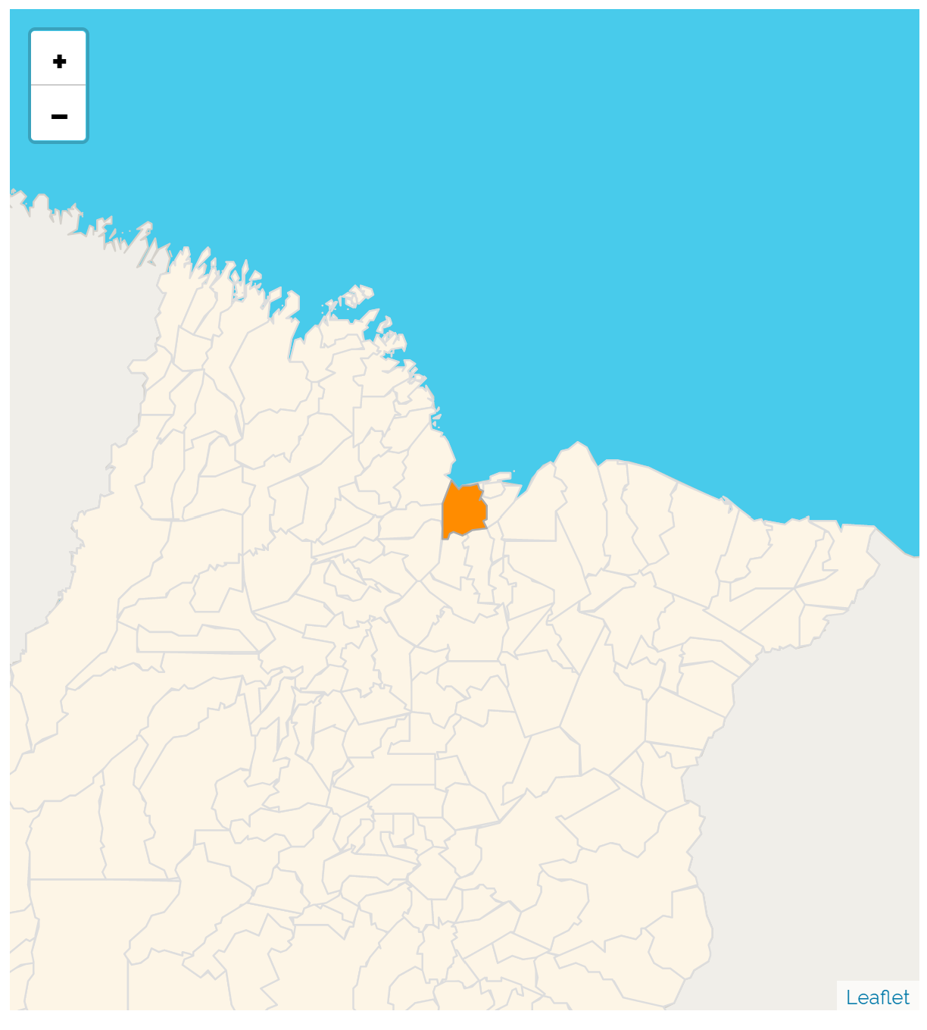
 | Geografia | Github-Insumo | Extensão territorial | Área do município, em km² |  |  |  | .CSV | Instituto Brasileiro de Geografia e Estatística (IBGE) | https://sidra.ibge.gov.br/tabela/13011 | https://github.com/R-and-D-IPGC/database-ipgc/blob/main/Inssues/Brazilian%20Cities%20Data/Geography/Brazilian_Municipalities_Area/2010_Brazilian%20Institute%20of%20Geography%20and%20Statistics_IBGE_tabela_1301_Brazilian_Municipalities_Area.csv |  | Municipal | 2010 | Decenal
 | Geografia | Github-Insumo | Divisão territorial | Classificação segundo UF, Região, Região Geográfica Intermediária, Imediata, Mesorregião, Microrregião |  |  |  | .CSV | Instituto Brasileiro de Geografia e Estatística (IBGE) | https://geoftp.ibge.gov.br/organizacao_do_territorio/estrutura_territorial/divisao_territorial/2020/ | https://github.com/R-and-D-IPGC/database-ipgc/tree/main/Inssues/Brazilian%20Cities%20Data/Geography/Brazilian_Municipalities_Classification%20Geographic%20Levels |  | Municipal
 | Geografia | Github-Insumo | Densidade Demográfica | Nº de habitantes/área do município (hab/km²) |  |  |  | .CSV | Instituto Brasileiro de Geografia e Estatística (IBGE) | https://sidra.ibge.gov.br/tabela/1301 | https://github.com/R-and-D-IPGC/database-ipgc/blob/main/Inssues/Brazilian%20Cities%20Data/Geography/Brazilian_Municipalities_Demographic%20Density/2010_Brazilian%20Institute%20of%20Geography%20and%20Statistics_IBGE_tabela_1301_Municipalities_Demographic%20Density.csv |  | Municipal | 1991-2010 | Decenal
 | Economia | Github-Insumo | Desenvolvimento econômico | Produto interno bruto municipal per capita, soma da produção líquida de bens e serviços da base fiscal municipal |  |  |  | .CSV | Instituto Brasileiro de Geografia e Estatística (IBGE) | https://ftp.ibge.gov.br/Pib_Municipios/ | https://github.com/R-and-D-IPGC/database-ipgc/tree/main/Inssues/Brazilian%20Cities%20Data/Economy/Gross%20Domestic%20Product%20of%20Municipalities |  | Municipal | 2002-2018 | Anual
 | Economia |  | Atividade econômica principal | Atividade econômica com maior impacto sobre o PIB municipal |  |  |  |  | Relação Anual de Informações Sociais (RAIS) |  |  |  | Municipal
 | Economia | Github-Insumo | Concentração de Renda | Posição padronizada do Índice de GINI da renda domiciliar per capita, para todos os municípios do Brasil |  |  |  | .CSV | Instituto Brasileiro de Geografia e Estatística (IBGE), extraído do DataSUS | http://tabnet.datasus.gov.br/cgi/ibge/censo/cnv/ginibr.def | https://github.com/R-and-D-IPGC/database-ipgc/blob/main/Inssues/Brazilian%20Cities%20Data/Economy/Gini%20index%20of%20household%20incomes%20per%20capita%20by%20municipality/1991-2010_Brazilian%20Institute%20of%20Geography%20and%20Statistics_IBGE_ginibr.csv |  | Municipal | 1991-2010 | Decenal
 | Economia |  | Rendimento médio | Remuneração média dos habitantes maiores que X anos |  |  |  | .CSV | Relação Anual de Informações Sociais (RAIS), processado por plataforma DataViva |  |  |  | Municipal
 | Economia | Mapeado | Ocupações | Distribuição dos trabalhadores por ocupação | Gráfico Treemap |  |  |  | Relação Anual de Informações Sociais (RAIS) |  |  |  | Municipal
 | Finanças Públicas |  | Autonomia orçamentária | Receitas de repasses/receitas totais |  |  |  | .CSV via API SiconfiR |  |  |  |  | Municipal | 2014-2020 | Anual
 | Finanças Públicas |  | Arrecadação | Receitas desagregadas |  |  |  | .CSV via API SiconfiR |  |  |  |  | Municipal | 2014-2020 | Anual
 | Finanças Públicas | Mapeado | Qualidade das contas públicas | Posição padronizada do Índice Firjan de Gestão Fiscal (IFGF) para municípios brasileiros |  |  |  | .XLSX | Federação das Indústrias do Estado do Rio de Janeiro (Firjan) | https://www.firjan.com.br/ifgf/downloads/ |  |  | Municipal

